graf 1
REPUBLIKA HRVATSKA
GRAD ZAGREB

GRADSKI URED ZA GOSPODARSTVO,
EKOLOŠKU ODRŽIVOST I STRATEGIJSKO PLANIRANJE

Odjel za statističke i analitičke poslove

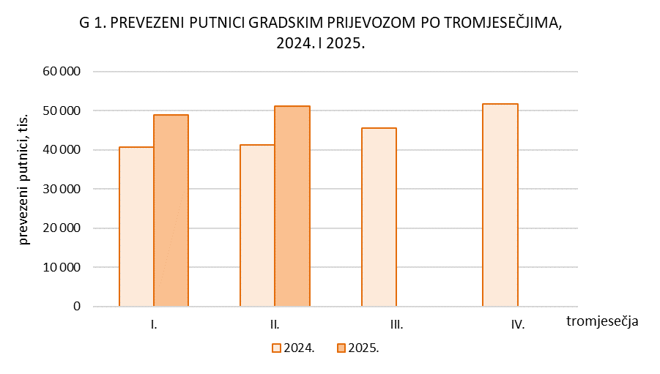

graf 2.
REPUBLIKA HRVATSKA
GRAD ZAGREB
GRADSKI URED ZA GOSPODARSTVO,
EKOLOŠKU ODRŽIVOST I STRATEGIJSKO PLANIRANJE
Odjel za statističke i analitičke poslove

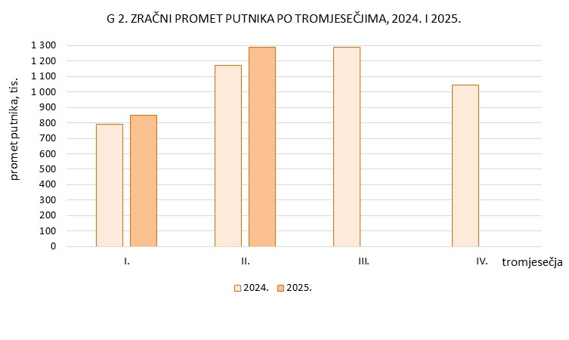

graf 3.
REPUBLIKA HRVATSKA
GRAD ZAGREB
GRADSKI URED ZA GOSPODARSTVO,
EKOLOŠKU ODRŽIVOST I STRATEGIJSKO PLANIRANJE
Odjel za statističke i analitičke poslove

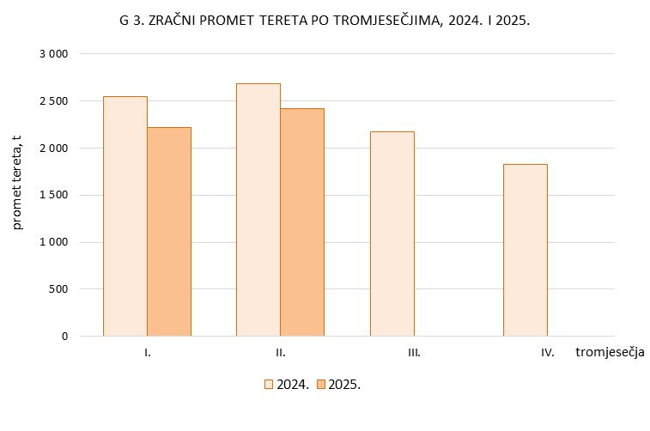

graf 4.
REPUBLIKA HRVATSKA
GRAD ZAGREB
GRADSKI URED ZA GOSPODARSTVO,
EKOLOŠKU ODRŽIVOST I STRATEGIJSKO PLANIRANJE
Odjel za statističke i analitičke poslove

